e世界中心
交接面积及租金明细表
楼层 | 交接日期 | 核定后移交总建筑面积（平米） | 核定后移交的产权建筑面积（平米）及租金 |  |  | 核定后移交的loft建筑面积（平米）
 |  |  | 产权建筑面积（平米） | 2014.3.1-2017.2.28租金 | 2017.3.1-2020.2.28租金 | loft建筑面积（平米） | 2014.3.1-2017.2.28租金 | 2017.3.1-2020.2.28租金
 |  |  |  | 单价(元/平米*天) | 单价(元/平米*天) |  | 单价(元/平米*天) | 单价(元/平米*天)
B1层 | 2014.3.1 | 4630.03 | 4630.03 | 5.00 | 5.50 | 0.00 | 3.50 | 3.75
一层 | 2014.3.1 | 6618.74 | 6568.26 | 5.00 | 5.50 | 50.48 | 3.50 | 3.75
二层 | 2014.3.1 | 3096.41 | 3096.41 | 5.00 | 5.50 | 0.00 | 3.50 | 3.75
三层 | 2014.3.1 | 315.84 | 315.84 | 5.00 | 5.50 | 0.00 | 3.50 | 3.75
四层 | 2014.3.1 | 675.64 | 675.64 | 5.00 | 5.50 | 0.00 | 3.50 | 3.75
小计 | 2014.3.1 | 15336.66 | 15286.18 | 5.00 | 5.50 | 50.48 | 3.50 | 3.75
五层 | 2014.3.1 | 3065.26 | 3065.26 | 5.00 | 5.50 | 0.00 | 3.50 | 3.75
六层 | 2014.3.1 | 4829.13 | 4813.87 | 5.00 | 5.50 | 15.26 | 3.50 | 3.75
 | 2014.4.1 | 142.11 | 142.11 | 5.00 | 5.50 | 0.00 | 3.50 | 3.75
 | 2014.5.1 | 92.41 | 92.41 | 5.00 | 5.50 | 0.00 | 3.50 | 3.75
 | 2014.9.1 | 475.58 | 475.58 | 5.00 | 5.50 | 0.00 | 3.50 | 3.75
 | 2016.6.1 | 1245.01 | 1245.01 | 5.00 | 5.50 | 0.00 | 3.50 | 3.75
 |  | 6784.24 | 6768.98 | 5.00 | 5.50 | 15.26 | 3.50 | 3.75
七层 | 2014.3.1 | 3156.84 | 180.32 | 5.00 | 5.50 | 2976.52 | 3.50 | 3.75
 | 2014.4.1 | 909.95 | 0 | 5.00 | 5.50 | 909.95 | 3.50 | 3.75
 | 2014.5.1 | 205.48 | 0 | 5.00 | 5.50 | 205.48 | 3.50 | 3.75
 | 2014.6.1 | 473.07 | 0 | 5.00 | 5.50 | 473.07 | 3.50 | 3.75
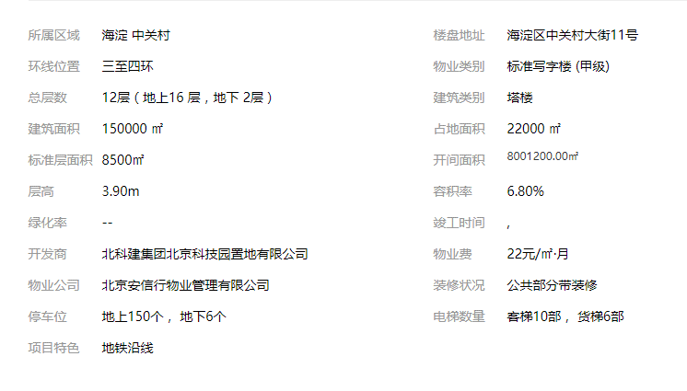
 | 2014.7.1 | 341.7 | 0 | 5.00 | 5.50 | 341.70 | 3.50 | 3.75
 |  | 5087.04 | 180.32 | 5.00 | 5.50 | 4906.72 | 3.50 | 3.75
八层 | 2014.3.1 | 108.80 | 108.80 | 5.00 | 5.50 | 0.00 | 3.50 | 3.75
九层 | 2014.3.1 | 108.80 | 108.80 | 5.00 | 5.50 | 0.00 | 3.50 | 3.75
十层 | 2014.5.1 | 108.96 | 108.96 | 5.00 | 5.50 | 0.00 | 3.50 | 3.75
十一层 | 2014.3.1 | 1756.64 | 1756.64 | 5.00 | 5.50 | 0.00 | 3.50 | 3.75
 | 2014.4.1 | 2027.28 | 2027.28 | 5.00 | 5.50 | 0.00 | 3.50 | 3.75
 | 2014.5.1 | 291.06 | 291.06 | 5.00 | 5.50 | 0.00 | 3.50 | 3.75
 | 2014.6.1 | 613.38 | 613.38 | 5.00 | 5.50 | 0.00 | 3.50 | 3.75
 |  | 4688.36 | 4688.36 | 5.00 | 5.50 | 0.00 | 3.50 | 3.75
十二层 | 2014.8.1 | 3871.04 | 0 | 5.00 | 5.50 | 3871.04 | 3.50 | 3.75
十三层 | 2014.3.1 | 1184.23 | 1184.23 | 5.00 | 5.50 | 0.00 | 3.50 | 3.75
 | 2014.5.1 | 1011.66 | 1011.66 | 5.00 | 5.50 | 0.00 | 3.50 | 3.75
 | 2014.7.1 | 258.38 | 258.38 | 5.00 | 5.50 | 0.00 | 3.50 | 3.75
 | 2015.4.1 | 501.37 | 501.37 | 5.00 | 5.50 | 0.00 | 3.50 | 3.75
 | 2015.8.1 | 970.77 | 970.77 | 5.00 | 5.50 | 0.00 | 3.50 | 3.75
 |  | 3926.41 | 3926.41 | 5.00 | 5.50 | 0.00 | 3.50 | 3.75
十四层 | 2014.3.1 | 2613.25 | 2101.39 | 5.00 | 5.50 | 511.86 | 3.50 | 3.75
十四A2层 | 2014.3.1 | 1200 | 0 | 5.00 | 5.50 | 1200.00 | 3.50 | 3.75
十四A3层 | 2014.3.1 | 800 | 0 | 5.00 | 5.50 | 800.00 | 3.50 | 3.75
小计 |  | 32362.16 | 21057.28 | 5.00 | 5.50 | 11304.88 | 3.50 | 3.75
 |  | 47698.82 | 36343.46 | 5.00 | 5.50 | 11355.36 | 3.50 | 3.75
注：2020年3月1日起按上年CPI指数;loft按产权面积租金的70%.

中鼎大厦
应收租金明细表
 |  |  |  |  |  |  |  |  |  |  | 单位：元
楼层 承租人 |  | 房产证号 | 房间号 | 出租面积(㎡) | 产权面积 (㎡) | 收取方式 |  | 单价/天·平米 | 递增率 | 租赁期限 | 2017年租金 | 备注

一层 | 农商行 | 海其更字第00195号 | 108/大堂/209/211部分 | 426.00 | 235.75 | 年 | 按年支付 | 11.438 |  | 2016.12.15-2017.12.14 | 1,956,314.49
 | 小计 |  |  | 426.00 | 235.75 | — | — | — | — | — | 1,956,314.49
二层 | 学而思 | 海其更字第00195号 | 211\213\215\217\219\223\225\229 | 699.80 | 656.92 | 季 | 押二付三 | 3.75 | 2.67% | 2016.1.1-2018.12.31 | 964,149.45
 | 龙壁贸易 |  | 222-1 | 9.29 |  | 季 | 押三付三 |  |  |  | -
 | 太康广告 |  | 222-2 | 9.29 |  | 季 | 押三付三 |  |  |  | 17,801.96
 | 学而思 | 海其更字第00195号 | 227 | 85.70 | 79.76 | 季 | 押二付三 | 3.75 | 2.67% | 2015.12.01-2018.11.30 | 118,075.00
 | 学而思 | 海其更字第00195号 | 221\415、413A | 229.13 | 229.08 | 季 | 押二付三 | 3.75 | 2.67% | 2016.6.1-2018.12.31 | 311,513.96
 | 小计 |  |  | 1,033.21 | 965.76 | — | — | — | — | — | 1,411,540.37
三层 | 学而思 | 海其更字第00195号、海联移字第0069645号 | 301、302、309、311、327 | 421.27 | 399.41 | 季 | 押二付三 | 3.75 | 2.67% | 2016.1.1-2018.12.31 | 580,404.10
 | 达内科技 | 海其更字第00195号 | 303、305 | 176.90 | 176.90 | 季 | 押一付一 | 4.75 |  | 2016.04.01-2017.03.31 | 414,609.83
 | 桂华文化 | 海其更字第00195号 | 304 | 38.00 | 58.44 | 季 | 押二付三 | 4.75 |  | 2016.6.6-2017.6.5 | 70,974.50
 | 学而思 | 海其更字第00195号 | 307 | 73.45 | 73.45 | 季 | 押二付三 | 3.75 | 2.67% | 2016.12.09-2018.12.08 | 101,137.48
 | 赛威讯通 |  | 310（三层中厅-1） | 13.00 |  | 年 | 押二付年 | 5.25 |  | 2016.1.23-2017.1.22 | 27,283.75
 | 学而思 | 海其更字第00195号 | 313\315\317\319 | 387.56 | 387.56 | 季 | 押二付三 | 3.75 | 2.67% | 2016.11.10-2017.11.9 | 533,689.83
 | 学而思 | 海其更字第00195号 | 321 | 89.51 | 76.17 | 季 | 押二付三 | 3.75 | 2.67% | 2016.10.03-2018.12.31 | 120,860.15
 | 北京慧师明德教育科技发展中心 | 海其更字第00195号 | 323 | 74.31 | 74.31 | 季 | 押二付三 | 4.55 |  |  | 235,376.79
 | 达内科技 | 海联移字第0069645号 | 326 | 58.00 | 57.32 | 季 | 押一付三 | 4.65 |  | 2016.10.17-2017.10.16 | 104,217.30
 | 联森科技 | 海联移字第0069630号 | 329 | 80.88 | 80.90 | 季 | 押三付三 | 4.75 |  | 2016.09.10-20017.09.09 | 336,278.82
 | 小计 |  |  | 1,412.88 | 1,384.46 | — | — | — | — | — | 2,524,832.54
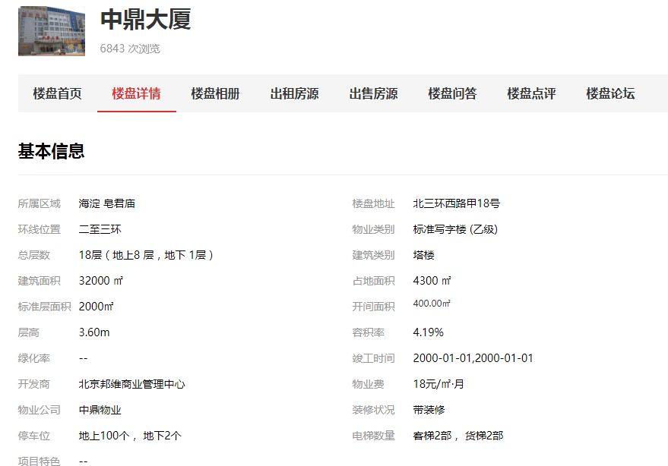
四层 | 华禹中恒 | 海其更字第00195号 | 401 | 66.59 | 66.59 | 季 | 押一付三 | 3.65 |  | 2016.08.1-2017.07.31 | 108,317.99
 | 学而思 | 海其更字第00195号、海联移字第00010号 | 402\406\412\414\416 | 413.87 | 415.95 | 季 | 押二付三 | 3.75 | 2.67% | 2016.01.04-2019.01.03 | 570,084.58
 | 世纪中为 | 海其更字第00195号 | 404 | 58.44 | 58.44 | 月 | 押三付三 | 4.85 |  | 2016.04.01-2017.03.31 | 111,985.65
 | 昭熠教育 | 海其更字第00195号 | 409 | 96.89 | 96.89 | 季 | 押三付三 | 4.75 |  | 2016.4.11-2017.4.10 | 185,665.46
 | 学而思 | 海其更字第00195号 | 410/417 | 116.37 | 19.48 | 季 | 押二付三 | 3.75 | 2.67% | 2017.1.1-2017.12.31 | 160,329.05
 |  |  |  |  | 96.89 | 季 | 押二付三
 | 北京千人易得教育咨询有限公司 | 海其更字第00195号 | 411、413B | 147.24 | 147.24 | 季 | 押三付三 | 4.75 | 6.32% | 2016.07.01-2018-06.30 | 267,379.93
 | 达内科技 | 海其更字第00195号 | 419 | 96.89 | 96.89 | 月 | 押一付一 | 4.35 | 2.30% | 2016.06.09-2019.06.08 | 152,596.23
 | 传帮商务 | 海其更字第00195号 | 421 | 85.02 | 76.17 | 季 | 押一付三 | 4.75 |  | 2016.4.28-2017.4.27 | 159,264.15
 | 高思博乐 | 海联移字第00010号 | 423 | 74.31 | 74.31 | 季 | 押三付三 | 4.75 |  | 2016.05.04-2017.05.03 | 138,978.05
 | 华禹中恒 | 海其更字第00195号 | 428、429 | 150.78 | 138.18 | 半年 | 押一付六 | 3.65 |  | 2016.03.01-2017.02.28 | 288,932.18
 | 小计 |  |  | 1,306.40 | 1,287.03 | — | — | — | — | — | 2,143,533.26
 | 爱彼德/童程童美 | 海其更字第00195号 | 509 | 96.89 | 96.62 | 月 | 押一付三 | 4.65 |  | 2016.09.15-2017.09.14 | 174,155.23
 | 学而思 | 海其更字第00195号 | 510、510-1 | 84.68 | 82.74 | 季 | 押二付三 | 3.75 | 2.67% | 2016.01.01-2018.12.31 | 116,668.05
 | 红袖添香/爱彼德/童程童美 | 海其更字第00195号 | 512 | 105.65 | 105.65 | 月 | 押一付三 | 4.85 |  | 2016.09.15-2017.09.14 | 194,083.84
 | 北京中联北视影视策划中心 | 海其更字第00195号 | 513A | 66.62 | 96.62 | 月 | 押一付二 | 4.35 |  | 2016.08.21-2017.08.20 | 117,288.36
 | 中视裕龙 | 海其更字第00195号 | 513B | 30.00 |  | 月 | 押一付二 | 4.35 |  | 2016.08.21-2017.08.20 | 52,816.50
 | 网文欣阅/王伟 | 海其更字第00195号 | 515/517/519 | 96.62 | 96.62 | 季 | 押二付三 | 4.85 |  | 2016.06.01-2017.02.15 | 555,444.23
 |  |  |  | 193.24 | 193.24
 | 小计 |  |  | 673.70 | 671.49 | — | — | — | — | — | 1,210,456.20
七层 | 达内科技 |  | 3701、3712 | 156.67 |  | 月 | 押一付一 | 4.5 | 2.22% | 2017.03.23-2018.03.22 | 256,548.80
 |  |  | 3702 | 50.00 |  | 月 | 押一付一 | 4.5 | 2.22% | 2017.4.8-2018.4.7 | 81,795.00
 |  |  | 3703 | 68.00 |  | 月 | 押一付一 | 4.5 | 2.22% | 2017.12.1-2018.11.30 | 112,111.60
 |  |  | 3705 | 65.00 |  | 月 | 押一付一 | 4.5 | 2.22% | 2017.11.6-2018.11.5 | 107,328.00
 |  |  | 3707 | 40.00 |  | 月 | 押一付一 | 4.5 | 2.22% | 2017.5.17-2018.5.16 | 65,280.00
 |  |  | 3708 | 94.29 |  | 月 | 押一付一 | 4.5 | 2.22% | 2017.12.29-2018.12.28 | 155,193.43
 | 达内科技 |  | 3709 | 82.03 |  | 月 | 押一付一 | 4.5 | 2.22% | 2017.07.23-2018.7.22 | 133,323.98
 | 达内科技 |  | 3710 | 92.00 |  | 月 | 押一付一 | 4.5 | 2.22% | 2017.4.17-2018.4.16 | 150,006.00
 | 达内杭州 |  | 3711 | 85.36 |  | 月 | 押一付一 | 4.5 | 2.22% | 2017.03.18-2018.03.17 | 139,819.50
 | 达内杭州 |  | 3713 | 90.00 |  | 月 | 押一付一 | 4.5 | 2.22% | 2017.7.21-2018.7.20 | 146,295.00
 | 达内杭州 |  | 3715 | 90.00 |  | 月 | 押一付一 | 4.5 | 2.22% | 2016.4.22-2018.10.11 | 147,105.00
 | 达内科技 |  | 3716 | 91.41 |  | 月 | 押一付一 | 4.5 | 2.22% | 2016.4.24-2018.10.11 | 149,392.45
 | 达内杭州 |  | 3717 | 85.00 |  | 月 | 押一付一 | 4.5 | 2.22% | 2016.03.12-2019.03.11 | 139,281.00
 | 达内科技 |  | 3718 | 38.00 |  | 月 | 押一付一 | 4.5 | 2.22% | 2016.6.1-2018.12.31 | 57,114.00
 | 达内杭州 |  | 3719 | 81.45 |  | 月 | 押一付一 | 4.5 | 2.22% | 2016.6.1-2018.10.11 | 144,167.88
 | 达内科技 |  | 3721 | 71.07 |  | 月 | 押一付一 | 4.5 | 2.22% | 2016.6.1-2018.10.11 | 117,529.50
 | 达内杭州 |  | 3723 | 74.00 |  | 月 | 押一付一 | 4.5 | 2.22% | 2016.7.3-2018.10.11 | 120,420.20
 | 达内科技 |  | 3725、3727 | 143.00 |  | 月 | 押一付一 | 4.6 | 2.22% | 2016.9.1-2018.10.11 | 237,065.40
 |  |  | 3726 | 54.00 |  | 月 | 押一付一 | 4.5 | 2.22% | 2016.4.16-2018.10.11 | 88,295.40
 |  |  | 3728 | 55.00 |  | 月 | 押一付一 | 4.5 | 2.22% | 2016.02.09-2019.02.08 | 82,621.00
 | 小计 |  |  | 1,606.28 | - | — | — | — | — | — | 2,630,693.14
八层 | 达内科技 |  | 5809、11、13、15 | 344.00 |  | 月 | 押一付一 | 4.50 | 2.22% | 2016.6.1-2018.12.30 | 613,592.80
 |  |  | 5800、5801、5802、5803、5806、5808、5810、5812、5816、5821、5823、5825、5826、5827、5828 | 1,170.46 |  | 月 | 押一付一 | 4.5 | 2.22% | 2016.07.01-2018.10.11 | 1,904,923.05
 |  |  | 5817、5819 | 170.00 |  | 月 | 押一付一 | 4.5 | 2.22% | 2016.03.06-2019.03.05 | 278,664.00
 | 小计 |  |  | 1,684.46 | - | — | — | — | — | — | 2,797,179.85
写字间租金合计 |  |  |  | 8,142.93 | 4,544.49 | — | — | — | — | — | 14,674,549.86
商业 | 高思教育/高思博乐 |  | B座二层 | 265.83 |  |  | 押三付三 | 4.18 |  | 2016.06.01-2018.09.03 | 405,577.05
 | 天兰 |  | B座一层部分 | 1,328.00 |  | 月 |  |  | 5.00% | 2016.4.10-2019.3.9 | 1,697,004.72
 | 天兰 | 海其更字第00195号 | 一层/二层部分 | 1,573.02 | 1,589.18 | 月 |  |  | 5.00% | 2016.4.10-2019.3.9 | 1,879,769.88
 | 世纪金柜 | 海其更字第00195号 | 地下一层 | 2,480.00 | 426.61 |  | 押一付三 | 2.06 |  | 2016.4.10-2020.6.19 | 1,919,024.00
 | 商业租金合计 |  |  | 5,646.85 | 2,015.79 | — | — | — | — | — | 5,901,375.65
写字间、商业租金总计 |  |  |  | 13,789.78 | 6,560.28 | — | — | — | — | — | 20,575,925.51

 |  |  |  |  |  |  |  |  |  | 北京邦维商业管理中心
 |  |  |  |  |  |  |  |  |  | 2016-10-31

东润大厦
海淀管理中心2016年商业店铺租金统计表（黄庄）
房产信息 |  |  |  |  |  |  |  |  |  |  |  | 物业信息 |  |  |  |  |  |  |  |  |  |  |  | 年租金收缴明细
序号 | 承租方 | 铺位地址 | 经营用途 | 承租面积 | 租期 | 起租日 | 终止日 | 合同年租金 | 日平米租金 | 缴费方式 | 备注 | 物业费 元/日/平 | 缴费金额 元/年 | 每期支付金额 | 物业押金 | 备注 | 供暖费 元/平/季 | 缴费金额 | 备注 | 水费 | 电费 | 水电费押金 | 查表日 | 1月 | 2月 | 3月 | 小计 | 4月 | 5月 | 6月 | 小计 | 累计 | 7月 | 8月 | 9月 | 小计 | 累计 | 10月 | 11月 | 12月 | 小计 | 累计
1 | 中国人民大学出版社有限公司 | 北京市海淀区海淀南路甲2号东润商厦写字楼四层 | 办公用房 | 375 | 3年 | 2012.03.16 | 2018.03.15 | 862,313.00 | 6.30 | 半年付 | 同意窗户遮挡 | 0.2 | 27375 | 13687.5 | 2281 |  | 47 | 17,625.00 | 每年11.15前 | 市政 代缴6.5元 | 市政48KW 插卡1.2元 | 100 |  | - | 431,156.50 | - | 431,156.50 | - | - | - | - | 431,156.50 | - | 431,156.50 | - | 431,156.50 | 862,313.00 | - | - | - | - | 862,313.00
2 | 北京卓越优才教育科技有限公司 | 北京市海淀区海淀南路甲2号东润商厦写字楼五、六层 | 培训、教育 | 550 | 5年 | 2015.01.05 | 2020.01.04 | 1,304,875.00 | 6.50 | 半年付 | 免租期1个月：15.01.05-15.02.04 15.01.05-18.01.04:1304875元/年； 18.01.05-20.01.04:1435362.5元/年 | 0.2 | 40150 | 20075 | 3346 |  | 47 | 25,850.00 |  | 8.44 | 1.3 |  |  |  |  |  | - |  |  | 652,437.50 | 652,437.50 | 652,437.50 |  |  |  | - | 652,437.50 |  |  | 652,437.50 | 652,437.50 | 1,304,875.00
3 | 北京卓越优才教育科技有限公司 | 北京市海淀区海淀南路甲2号东润商厦写字楼五、六层北立面墙外，六层顶部女儿墙依楼体走势 | 广告 |  | 5年 | 2015.01.05 | 2020.01.04 | 300,000.00 |  | 半年付 |  |  |  |  |  |  |  |  |  |  |  |  |  |  |  | 150,000.00 | 150,000.00 |  |  | 150,000.00 | 150,000.00 | 300,000.00 |  |  |  | - | 300,000.00 |  |  | 150,000.00 | 150,000.00 | 450,000.00
4 | 北京麦当劳食品有限公司 | 海淀区海淀南路甲2号一层101及地下一层B101 | 快餐经营 | 425 | 8年 | 2016.09.27 | 2024.09.26 | 3,500,000.00 | 22.56 | 半年付 | 2016.09.27-2019.09.26，350万/年 2019.09.27-2022.09.26,378万/年2022.09.27-2024.09.26，408.24万/年 | / | / | / | / |  | 47 | 19,975.00 |  | 市政供DN65，排DN100 按国家标准 | 市政300KW 按国家标准 |  |  | - | - | 1,750,000.00 | 1,750,000.00 | - | - | - | - | 1,750,000.00 | - | - | 1,750,000.00 | 1,750,000.00 | 3,500,000.00 | - | - | - | - | 3,500,000.00
5 | 中国人民大学出版社有限公司 | 北京市海淀区海淀南路甲2号东润商厦写字楼七层 | 办公用房 | 212 | 5年11个月15天 | 2012.03.15 | 2018.03.01 | 200,000.00 | 2.58 | 季付 |  | / | / | / | / | 合同内免费 | 47 | 9,964.00 | 每年11.15前 | 合同内免费 | 代缴，按国家标准收费 | / |  | - | 50,000.00 | - | 50,000.00 | - | 50,000.00 | - | 50,000.00 | 100,000.00 | - | 50,000.00 | - | 50,000.00 | 150,000.00 | - | 50,000.00 | - | 50,000.00 | 200,000.00
6 | 北京圣恩文化传媒有限公司 | 北京市海淀区海淀南路甲2号东润商厦写字楼七、八层（七层转租给人民大学） | 办公 | 212 | 10年 | 2008.03.01 | 2018.03.01 | 270,000.00 | 3.49 | 季付 | 其中七层20万元由人民大学出版社支付，详见2012.6.4补充协议，协议截止到2018.3.1，七层的任何委约由此承租户负责（七层面积212平，八层面积212） | / | / | / | / | 合同内免费 | 47 | 9,964.00 | 每年11.15前 | 合同内免费 | 代缴，按国家标准收费 | / |  | - | 67,500.00 | - | 67,500.00 | - | 67,500.00 | - | 67,500.00 | 135,000.00 | - | 67,500.00 | - | 67,500.00 | 202,500.00 | - | 67,500.00 | - | 67,500.00 | 270,000.00
7 | 北京圣恩文化传媒有限公司 | 北京市海淀区海淀南路甲2号东润商厦六层顶部女儿墙依楼体走势 | 广告宣传 |  | 10年零45天 | 2014.06.01 | 2024.07.15 | 800,000.00 |  | 季付 | 免租期14.06.01-14.07.15 14.07.16-18.07.15,80万/年 18.07.16-21.07.15,120万/年 21.07.16-24.07.15,150万/年 | / | / | / | / |  | / | / |  | / | 代缴，按国家商业标准收费 | / |  | - | - | 200,000.00 | 200,000.00 | - |  | 200,000.00 | 200,000.00 | 400,000.00 | - | - | 200,000.00 | 200,000.00 | 600,000.00 | - | - | 200,000.00 | 200,000.00 | 800,000.00
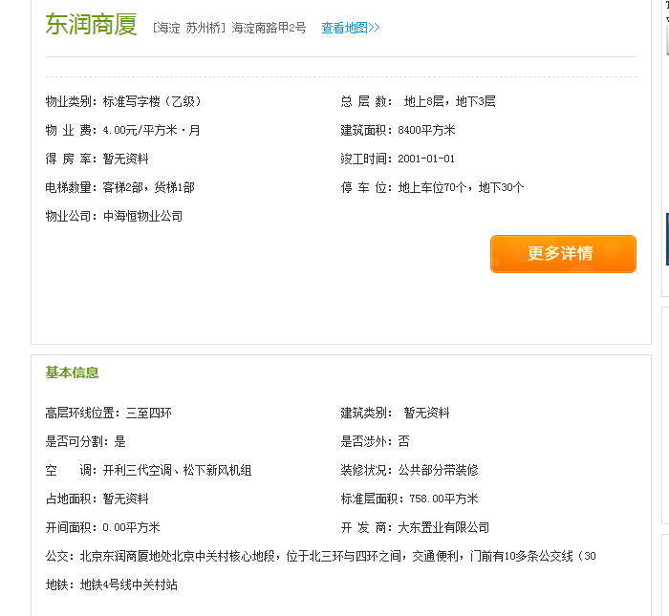
8 | 北京李先生餐饮管理股份有限公司 | 北京市海淀区海淀南路甲2号东润商厦写字楼二层 | 餐饮 | 417 | 6年2个月 | 2013.07.09 | 2019.07.08 | 1,600,000.00 | 10.51 | 季付 | 免租期61天，13.5.9-13.7.8 13.07.09-16.07.08，160万/年 16.07.09-19.07.08，168万/年 | / | / | / | / |  | 47 | 19,599.00 | 每年11.15前 | 市政供DN32，排DN100， 6.5元/吨 | 市政120KW 1.2元/度 | 其他费用押金100元 |  |  | - | 400,000.00 | 400,000.00 |  | - | 400,000.00 | 400,000.00 | 800,000.00 |  | - | #REF! | #REF! | #REF! |  | - | #REF! | #REF! | #REF!
9 | 北京泰峰阁广告有限责任公司 | 海淀区海淀南路甲2号四至六层外立面位置 | 广告宣传 |  | 10年 | 2013.03.20 | 2023.03.19 | 800,000.00 |  | 半年付 | 免租期3个月：2012.12.20-2013.3.19 2013.3.20-2016.3.19，80万/年 2016.3.20-2019.3.19，86.4万/年 2019.3.20-2023.3.19，95.04万/年 租赁年半年收益分成＝[当期广告发布收入*（1-15%营销费-8.6%营业税）-当期电费]*30%-半年租金；营业税根据国家调整；每年3、9月10日前提交收益分成表，5日内甲方确认； 补充协议16.03.20-16.09.19减免122739.73元，实收309260.27元。 |  |  |  |  |  |  | 0.00 |  |  | 市政40KVA 代缴，1.2元/度（含公摊损耗） |  | 每月10前支付电费 | - | - | #REF! | #REF! | - | - | - | - | #REF! | - | - | #REF! | #REF! | #REF! | - | - | - | - | #REF!
10 | 北京华尔街英语培训中心有限公司 | 北京市海淀区海淀南路甲2号东润商厦三层 | 培训、教育 | 425 | 6年1个月 | 2014.01.01 | 2020.01.31 | 1,396,125.00 | 9.00 | 季付 | (广告位费用合计414167元，首期支付11667元，其余每期支付17500元，与租金一同支付） 2014.02.01-2016.01.31，1396125元； 2016.02.01-2017.01.31，1479893元； 2017.02.01-2018.01.31，1568686元； 2018.02.01-2019.01.31，1662807元； 2019.02.01-2020.01.31，1762576元； | / | / | / | / |  | 47 | 19,975.00 |  | 6.5元/吨代缴 | 1.2元/度插卡，到甲方购电 | 其他费用押金100元 | 每月25日 | #REF! |  |  | #REF! | #REF! |  |  | #REF! | #REF! | #REF! |  |  | #REF! | #REF! | #REF! |  |  | #REF! | #REF!

10 |  |  |  | 2616 |  |  |  | 11,033,313.00 |  |  |  |  |  |  |  |  |  |  |  |  |  |  |  | #REF! | 548,656.50 | #REF! | #REF! | #REF! | 117,500.00 | 1,402,437.50 | #REF! | #REF! | #REF! | 548,656.50 | #REF! | #REF! | #REF! | #REF! | 117,500.00 | #REF! | #REF! | #REF!

Sheet4
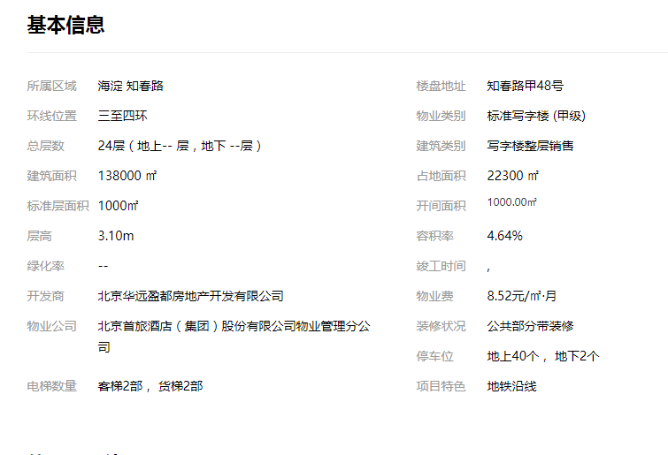

写字楼
戴德 |  |  |  |  |  |  |  |  | 第一太平
全市 |  |  |  |  |  |  |  |  | 全市甲级以上办公
 | 平均有效租金 | 空置率 | 租金增长率（环比） | 新增供应 | 库存（万㎡） | CPI增长 |  |  |  | 平均有效租金 | 空置率 | 租金增长率 | 存量（万㎡）
2016Q1 | 379.6 | 5.60% |  |  |  | 1.30% |  |  | 2016Q1 | 339.8 | 3.90% |  | 924
2016Q2 | 378.1 | 7.30% | -0.40% |  | 852.08 | 1.20% | 6.33% |  | 2016Q2 | 337.8 | 4.40% | -0.59% | 954 | -0.59%
2016Q3 | 383.7 | 5.80% | 1.48% | 53.31 | 905.39 | 1.20% | 382.15 |  | 2016Q3 | 337.8 | 4.90% | 0.00% | 976 | 0.00%
第一太平全市办公市场分析
 | 平均有效租金 | 新增供应 | 存量（㎡） | 空置率
2016Q1 | 339.8 |  |  | 3.90%
2016Q2 | 337.8 |  |  | 4.40%
2016Q3 | 337.8 |  |  | 4.90%
2016Q4 | 336.9 |  |  | 5.60%
2017Q1 | 335.1 |  |  | 6.10%
2017Q2 | 338.1 |  |  | 6.50%
2017Q3 | 338.2 |  |  | 5.50%
2017Q4 | 340 |  |  | 7.60%
2018Q1 | 345.3 |  |  | 6.80%
2018Q2 | 355 |  |  | 5.80%
2018Q3 | 366.9 |  |  | 6.50%
2018Q4 | 369 |  |  | 7.00%
2019Q1 | 368 |  |  | 6.90%
2019Q2 | 368.3 |  |  | 8.60%
2019Q3 | 367.6 |  |  | 9.20%
2019Q4 | 364.9 |  |  | 12.70%
2020Q1 | 363 |  |  | 13.20%
2020Q2 | 360.5 |  |  | 13.60%
2020Q3 | 354.8 |  |  | 15.00%
2020Q4 | 349.2 |  |  | 15.80%
2021Q1 | 344.9 |  |  | 16.60%
2021Q2 | 341.3 |  |  | 17.30%
2021Q3 | 341.7 |  |  | 16.70%
2021Q4 | 341 |  |  | 15.00%
2022Q1 | 339 |  |  | 15.30%
2022Q2 | 337.5 |  |  | 15.80%
2022Q3 | 331.5 |  |  | 15.80%
2022Q4 | 325.8 |  |  | 16.30%
2016Q4 | 387.2 | 6.60% | 0.91% | 24.82 | 930.21 | 1.40% | 930.21 |  | 2016Q4 | 336.9 | 5.60% | -0.27% | 992 | -0.27%
戴德全市甲级及以上办公楼市场分析
2017Q1 | 388.4 | 6.60% | 0.31% | 15.79 | 946 | 1.60% |  |  | 2017Q1 | 335.1 | 6.10% | -0.53% | 1008 | -0.53%
2017Q2 | 392.1 | 7.20% | 0.95% | 21.06 | 967.06 | 2.00% | 6.95% |  | 2017Q2 | 338.1 | 6.50% | 0.90% | 1020 | 0.90%
2017Q3 | 391.3 | 6.30% | -0.20% | 0 | 967.06 | 1.90% | 391.875 |  | 2017Q3 | 338.2 | 5.50% | 0.03% | 1030 | 0.03%
2017Q4 | 395.7 | 7.70% | 1.12% | 38.48 | 1005.54 | 1.90% | 1005.54 | 75.33 | 2017Q4 | 340 | 7.60% | 0.53% | 1074 | 0.53%
2018Q1 | 391.3 | 8.40% | -1.11% | 38.07 | 1043.61 | 2.30% |  |  | 2018Q1 | 345.3 | 6.80% | 1.56% | 1065 | 1.56% |  | 序号 | 小区名 | 均价（元/月/㎡） |  | 环比上月
2018Q2 | 394.4 | 7.10% | 0.79% | 0 | 1043.61 | 2.30% | 7.88% |  | 2018Q2 | 355 | 5.80% | 2.81% | 1072 | 2.81% |  | 1 | 东方广场 | 238 | 7.93 | 6.71%
2018Q3 | 403 | 7.90% | 2.18% | 4.99 | 1048.6 | 2.50% | 397.2 |  | 2018Q3 | 366.9 | 6.50% | 3.35% | 1086.5 | 3.35% |  | 2 | 东方银座 | 146 | 4.87 | 0.53%
2018Q4 | 400.1 | 8.10% | -0.72% | 9.4 | 1058 |  | 1058 | 52.46 | 2018Q4 | 369 | 7.00% | 0.57% | 1102.2 | 0.57% |  | 3 | 光华长安大厦 | 180 | 6 | 2.63%
2019Q1 | 399.75 | 7.92% | -0.09% | 0 | 1058 |  |  |  | 2019Q1 | 368 | 6.90% | -0.27% | 1102.2 | -0.27% |  | 4 | 雍和大厦 | 147 | 4.9 | 6.48%
2019Q2 | 396.19 | 8.90% | -0.89% | -23.32 | 1034.68 | 1.90% | 10.12% |  | 2019Q2 | 368.3 | 8.60% | 0.08% | 1130.6 | 0.08% |  | 5 | 银河SOHO | 146 | 4.87 | -2.97%
2019Q3 | 388.16 | 10.15% | -2.03% | 20.7 | 1055.38 | 2.10% | 391.625 |  | 2019Q3 | 367.6 | 9.20% | -0.19% | 1148.6 | -0.19% |  | 6 | 来福士中心 | 225 | 7.5 | 6.24%
2019Q4 | 382.4 | 13.50% | -1.48% | 58.8 | 1114.18 | 2.30% | 1114.18 | 56.18 | 2019Q4 | 364.9 | 12.70% | -0.73% | 1241.9 | -0.73% |  | 7 | 北京恒基中心 | 132 | 4.4 | 0.70%
2020Q1 | 377.49 | 13.80% | -1.28% | 0 | 1114.18 | 3.10% |  |  | 2020Q1 | 363 | 13.20% | -0.52% | 1237.8 | -0.52% |  | 8 | 歌华大厦 | 161 | 5.37 | 5.78%
2020Q2 | 358.51 | 16.20% | -5.03% | 36.24 | 1150.42 | 2.30% | 15.90% |  | 2020Q2 | 360.5 | 13.60% | -0.69% | 1247.8 | -0.69% |  | 9 | 中汇广场 | 193 | 6.43 | 1.31%
2020Q3 | 348.4 | 16.60% | -2.82% | 16.5 | 1166.92 | 1.90% | 355.4 |  | 2020Q3 | 354.8 | 15.00% | -1.58% | 1272.6 | -1.58% |  | 10 | 天恒大厦 | 164 | 5.47 | 2.75%
2020Q4 | 337.2 | 17.00% | -3.21% | 31.49 | 1198.41 |  | 1198.41 | 84.23 | 2020Q4 | 349.2 | 15.80% | -1.58% | 1289 | -1.58%
2021Q1 | 334 | 17.20% | -0.95% | 0 | 1198.41 |  |  |  | 2021Q1 | 344.9 | 16.60% | -1.23% | 1317
2021Q2 | 326 | 17.50% | -2.50% | 26.3 | 1245.36 | 0.40% |  |  | 2021Q2 | 341.3 | 17.30% | -1.04% | 1355
2021Q3 | 332 | 16.20% | 1.80% | 9.7 | 1255.12 | 0.70% |  |  | 2021Q3 | 341.7 | 16.70% | 0.12% | 1396
2021Q4 | 337.6 | 14.60% | 1.70% | 62.4 | 1260.82 | 1.00% |  |  | 2021Q4 | 341 | 15.00% | -0.20% | 1416.4
2022Q1 | 334.6 | 14.30% | -0.90% | 17.5 | 1278.35 | 1.10% |  |  | 2022Q1 | 339 | 15.30% | -0.59% | 1430.5
2022Q2 | 332.7 | 13.90% | -0.60% | 0 | 1280.35 | 1.40% |  |  | 2022Q2 | 337.5 | 15.80% | -0.44% | 1437.9
2022Q3 | 330.8 | 14.60% | -0.60% | 15 | 1295.5 | 1.80% |  |  | 2022Q3 | 331.5 | 15.80% | -1.78% | 1437.9
2022Q4 | 321.5 | 16.00% | -2.80% | 7.7 | 1303.2 | 1.90% |  |  | 2022Q4 | 325.8 | 16.30% | -1.72% | 1445.6

中关村 |  |  |  |  |  |  |  |  | 全市平均（戴德、第一太平）
 | 平均有效租金 | 空置率 | 租金增长率 | 新增供应 | 库存（万㎡） |  |  |  | 时间 | 租金 | 空置率 | 存量 | 增长率
2016Q1 | —— | —— |  |  |  |  |  |  | 2016Q1 | 359.7 | 4.75% | 924.0 | —— | 16年 | 5.51%
2016Q2 | 311.2 | 1.60% | —— |  | 92.4 | 16-17年 | 2.40% |  | 2016Q2 | 358 | 5.85% | 903.0 | -0.47% |  | 362.45
2016Q3 | 330.2 | 2.50% | 6.11% | 6.9 | 99.3 |  | 348.7 |  | 2016Q3 | 360.8 | 5.35% | 940.7 | 0.78% |  | 961.1
2016Q4 | 358.9 | 2.60% | 8.69% | 0 | 99.3 |  | 104.7 |  | 2016Q4 | 362.1 | 6.10% | 961.1 | 0.36%
2017Q1 | 351.6 | 2.60% | -2.03% | 5.4 | 104.7 |  |  |  | 2017Q1 | 361.8 | 6.35% | 977.0 | -0.08% | 17年 | 6.69%
2017Q2 | 354.1 | 1.90% | 0.71% | 0 | 104.7 | 17-18年 | 1.18% |  | 2017Q2 | 365.1 | 6.85% | 993.5 | 0.91% |  | 368.925 | 1.79%
2017Q3 | 359.2 | 1.70% | 1.44% | 0 | 104.7 |  | 378.825 | 8.64% | 2017Q3 | 364.8 | 5.90% | 998.5 | -0.08% |  | 1039.8
2017Q4 | 380.3 | 1.20% | 5.87% | 0 | 104.7 |  | 104.7 |  | 2017Q4 | 367.9 | 7.65% | 1039.8 | 0.85%
2018Q1 | 387.9 | 0.40% | 2.00% | 0 | 104.7 |  |  |  | 2018Q1 | 368.3 | 7.60% | 1054.3 | 0.11% | 18年 | 7.20%
2018Q2 | 387.9 | 1.40% | 0.00% | 0 | 104.7 | 18-19年 | 0.66% |  | 2018Q2 | 374.7 | 6.45% | 1057.8 | 1.74% |  | 383.925 | 4.07%
2018Q3 | 402.3 | 0.70% | 3.71% | 0 | 104.7 |  | 401.9475 | 6.10% | 2018Q3 | 385 | 7.20% | 1067.6 | 2.75% |  | 1080.1
2018Q4 | 401.82 | 0.30% | -0.12% | 0 | 104.7 |  | 104.7 |  | 2018Q4 | 384.6 | 7.55% | 1080.1 | -0.10%
2019Q1 | 400.67 | 0.42% | -0.29% | 0 | 104.7 |  |  |  | 2019Q1 | 383.9 | 7.41% | 1080.1 | -0.18% | 19年 | 9.73%
2019Q2 | 403 | 1.20% | 0.58% | 0 | 104.7 | 19-20年 | 2.20% |  | 2019Q2 | 382.2 | 8.75% | 1082.6 | -0.44% |  | 370.325 | -3.54%
2019Q3 | 403.09 | 1.70% | 0.02% | 0 | 104.7 |  | 400.635 | -0.33% | 2019Q3 | 377.9 | 9.68% | 1102.0 | -1.13% |  | 1178.0
2019Q4 | 401.97 | 2.50% | -0.28% | 0 | 104.7 |  | 104.7 |  | 2019Q4 | 373.7 | 13.10% | 1178.0 | -1.11%
2020Q1 | 401.79 | 2.10% | -0.04% | 0 | 104.7 |  |  |  | 2020Q1 | 370.2 | 13.50% | 1176.0 | -0.94% | 20年 | 15.15%
2020Q2 | 395.69 | 2.50% | -1.52% | 0 | 104.7 | 20-21年 | 3.35% |  | 2020Q2 | 359.5 | 14.90% | 1199.1 | -2.89% |  | 342 | -7.65%
2020Q3 | 386.09 | 3.90% | -2.43% | 0 | 104.7 |  | 384.3425 | -4.07% | 2020Q3 | 351.6 | 15.80% | 1219.8 | -2.20% |  | 1243.7
2020Q4 | 384.99 | 3.90% | -0.28% | 0 | 104.7 |  | 104.7 |  | 2020Q4 | 343.2 | 16.40% | 1243.7 | -2.39%
2021Q1 | 383.95 | 3.40% | -0.27% | 0 | 104.7 |  |  |  | 2021Q1 | 339.5 | 16.90% | 1257.7 | -1.08% | 21年 | 16.39%
2021Q2 | 382.34 | 2.20% | -0.42% | 0 | 104.7 | 21-22年 | 4.72% |  | 2021Q2 | 333.7 | 17.40% | 1300.2 | -1.71% |  | 337.025 | -1.45%
2021Q3 | 384.91 | 1.47% | 0.67% | 0 | 104.7 |  | 386.2325 | 0.49% | 2021Q3 | 336.9 | 16.45% | 1325.6 | 0.96% |  | 1338.6
2021Q4 | 391.71 | 5.59% | 1.77% | 5.7 | 110.4 |  | 110.4 |  | 2021Q4 | 339.3 | 14.80% | 1338.6 | 0.71%
2022Q1 | 384.64 | 5.60% | -1.80% | 0 | 110.4 |  |  |  | 2022Q1 | 336.8 | 14.80% | 1354.4 | -0.74% | 22年 | 15.25%
2022Q2 | 383.67 | 6.20% | -0.25% | 0 | 110.4 |  |  |  | 2022Q2 | 335.1 | 14.85% | 1359.1 | -0.50% |  | 327.45 | -2.84%
2022Q3 | 381.22 | 11.10% | -0.64% | 8 | 118.4 |  |  |  | 2022Q3 | 331.2 | 15.20% | 1366.7 | -1.16% |  | 1374.4
2022Q4 | 362.87 | 14.60% | -4.81% | 0 | 118.4 |  |  |  | 2022Q4 | 323.7 | 16.15% | 1374.4 | -2.26%
北京全市平均（戴德、第一太平）办公楼市场分析

戴德中关村甲级及以上办公楼市场分析

仲量北京全市办公楼市场分析
 | 存量（万㎡） | 租金增长率 | 新增供应 | 存量（万㎡） | 平均有效租金 | 空置率
 |  |  |  | 6753000
 |  | 0.0026809651475 | 355400 | 7108400
 |  | -0.0080213903743 | 134000 | 7242400
 |  | 0.0053908355795 | 115500 | 7357900
 |  | -0.0053619302949 | 122300 | 7480200
 |  | 0.0080862533693 | 267800 | 7748000
 |  | 0.0080213903743 | 0 | 7748000
 |  | -0.0079575596817 | 430900 | 8178900
 |  | -0.010695187166 | 0 | 8178900
 |  | 0.037837837838 | 80000 | 8258900
 |  | 0.015625 | 45700 | 8304600
 |  | -0.010256410256 | 251300 | 8555900
 |  | -0.010362694301 | 125600 | 8681500
 |  | -0.013089005236 | 143000 | 8824500
 |  | -0.0079575596817 | 0 | 8824500
 |  | 0.013368983957 | 800700 | 9625200
 |  | -0.013192612137 | 0 | 9625200
 |  | -0.048128342246 | 0 | 9625200
 |  | -0.011235955056 | 10000 | 9635200
 |  | -0.028409090909 | 540700 | 10175900

统计表
商业 |  |  |  |  |  | 写字楼
 | 供应量 | 需求量 （销售面积） | 空置率 | 租金-优质物业 （元/平方米/月） |  |  | 供应量 （上市） | 需求量 （销售面积） | 空置率-甲级 | 租金-甲级 元/平方米/月
2007 |  |  |  |  |  | 2007
2008 | 14.50% | -34.10% | 24.65% |  |  | 2008 | 119.73% | 9% | 14.92% |  |  | 2008年北京市房地产市场形势分析及展望
2009 |  | 110.70% |  |  |  | 2009 | 24.50% | 138.70% | 超过30%
2010 | -30.20% | 26.80% | 21.00% | 538 |  | 2010 | 10.70% | 3.60% | 19.7%
2011 | 2.60% | -23.00% | 18.00% | 672 | 24.91% | 2011 | 36.00% | -16.90% | 9.1% | 216
2012 | -43.30% | -16% | 11.50% | 729 | 8.48% | 2012 | -23.20% | 30.60% | 2.70% | 289 | 0.33796296296
2013 | 118.87% | 4.00% | 8.40% | 795 | 9.05% | 2013 | 14.00% | 17.50% | 1.80% | 298
2014 | 10.96% | -30.00% | 4.80% | 842 | 5.91% | 2014 | 12.40% | -31.70% | 3.30% | 365
2015 | 8.96% | 2.00% | 6.30% | 860 | 2.14% | 2015 | 35.80% | 39.40% | 6.00% | 383
2016 | 48.80% | 54.00% | 5.30% | 913.4 | 6.21% | 2016 | 29.60% | 147.10% | 5.33% | 364
2017 | -63.40% | -44.80% | 6.70% | 941.4 | 3.07% | 2017 | -59.90% | -70.20% | 6.43% | 368
2018 |  |  | 6.70% | 943.5 | 0.22% | 2018 |  |  | 6.11% | 380
2019 |  |  | 6.70% | 948.2 | 0.50% | 2019 |  |  | 9.08% | 379
2020 |  |  | 8.00% | 866.2 | -8.65% | 2020 |  |  | 14.65% | 356
2021 |  |  | 10.00% | 2400 | 177.07% | 2021 |  |  | 15.61% | 336
2022 |  |  | 9.90% | 2312.5 | -3.65% | 2022 |  |  | 23.09% | 495
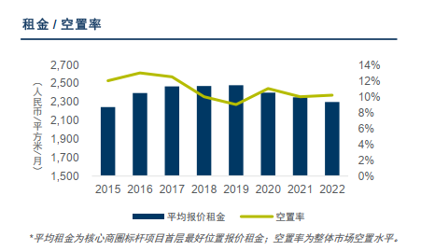

 |  |  |  |  | 中指 |  |  |  |  |  | 中指

 |  |  |  |  | savills |  |  |  |  |  | 平均（dtz+jll+savills）

 |  |  |  |  | dtz

 | 年度 | 租金 | 增长率
 | 2007
 | 2008
 | 2009
 | 2010
 | 2011 |  | 24.91%
 | 2012 |  | 8.48%
 | 2013 |  | 9.05%
 | 2014 |  | 5.91%
 | 2015 |  | 2.14%
 | 2016 |  | 6.21%
 | 2017 |  | 3.07%
 | 2018 |  | 0.22%
 | 2019 |  | 0.50%
 | 2020 |  | -8.65%
 | 2021 |  | 177.07%
 | 2022 | 12.2 | -3.65%

 | 2010 | 538
 | 2011 | 672
 | 2012 | 729
 | 2013 | 795
 | 2014 | 842
 | 2015 | 860
 | 2016 | 913.4
 | 2017 | 941.4
 | 2018 | 943.5
 | 2019 | 948.2
 | 2020 | 866.2

